Collar-Forward (Piso-Techo)
Collar
La empresa ABC SA solicita un préstamo de cien millones de pesos, el tipo de interés que pagará cada año será el IBR. Para limitar el tipo que quiere pagar contrata un cap, con un subyacente de un cien millones de pesos, con límite del 5%, por el que pagará una prima de $500.000 y a la vez vende un floor con tipo de interés mínimo del 4%, por el que cobra $400.000. Veremos lo que sucede con las posibles oscilaciones del tipo de interés al cabo de un año:

Nocional: | $ 100,000,000
Cap: | 5%
Floor: | 4%

IBR | Interes pagado al Banco | Cobro por el CAP | Pago por el Floor | Total pagado - total cobrado
3.5% | $ 3,500,000 | $ - | $ 500,000 | $ 4,000,000
3.6% | $ 3,600,000 | $ - | $ 400,000 | $ 4,000,000
3.7% | $ 3,700,000 | $ - | $ 300,000 | $ 4,000,000
3.8% | $ 3,800,000 | $ - | $ 200,000 | $ 4,000,000
3.9% | $ 3,900,000 | $ - | $ 100,000 | $ 4,000,000 | Reconocimientos contables
4.0% | $ 4,000,000 | $ - | $ - | $ 4,000,000
4.1% | $ 4,100,000 | $ - | $ - | $ 4,100,000 | Inicial (Supuesto IBR; 4,2%)
4.2% | $ 4,200,000 | $ - | $ - | $ 4,200,000
4.3% | $ 4,300,000 | $ - | $ - | $ 4,300,000 | Db. Activo financiero-Collar | $ 100,000
4.4% | $ 4,400,000 | $ - | $ - | $ 4,400,000 | Cr. Efectivo y equivalentes |  | $ 100,000
4.5% | $ 4,500,000 | $ - | $ - | $ 4,500,000
4.6% | $ 4,600,000 | $ - | $ - | $ 4,600,000 | Posterior (Supuesto IBR; 4,5%)
4.7% | $ 4,700,000 | $ - | $ - | $ 4,700,000
4.8% | $ 4,800,000 | $ - | $ - | $ 4,800,000 | No se realiza ningun reconocimiento, esta dentro del efecto de la cobertura, el valor de la cobertura es la prima neta pagada.
4.9% | $ 4,900,000 | $ - | $ - | $ 4,900,000
5.0% | $ 5,000,000 | $ - | $ - | $ 5,000,000
5.1% | $ 5,100,000 | $ 100,000 | $ - | $ 5,000,000 | Posterior (Supuesto IBR; 3,7%)
5.2% | $ 5,200,000 | $ 200,000 | $ - | $ 5,000,000
5.3% | $ 5,300,000 | $ 300,000 | $ - | $ 5,000,000 | Db. Valoracion Inst Finan-ORI | $ 200,000
5.4% | $ 5,400,000 | $ 400,000 | $ - | $ 5,000,000 | Cr. Pasivo financiero-Collar |  | $ 200,000
5.5% | $ 5,500,000 | $ 500,000 | $ - | $ 5,000,000
 |  |  |  |  | Posterior (Supuesto IBR; 5,3%)

 |  |  |  |  | Db. Activo financiero-Collar | $ 200,000
 |  |  |  |  | Cr. Valoracion Inst Finan-ORI |  | $ 200,000

Gaviotas-Seagulls
tomado de: https://www.x-trader.net/articulos/futuros-y-opciones/gaviotas-en-el-mercado.html

Long Seagull | Vende una put ATM |  |  |  | Short Seagull | Compra una put ATM
 | Compra una call y una put OTM |  |  |  |  | Vende una call y una put OTM
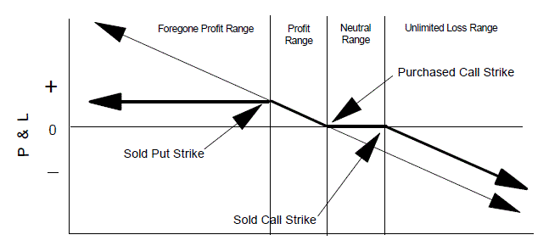
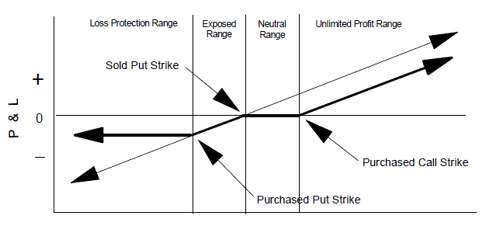

Ejemplo: Acciones de Apple cotizando el subyacente a 307.24$, vendemos una put de strike 310 y vencimiento 18 de Diciembre y simultáneamente compramos una call strike 330 y una put strike 290. El resultado a vencimiento en función del comportamiento del subyacente sería el siguiente: |  |  |  |  | Ejemplo: Acciones de Google: cotizando el subyacente a 592.31$, compramos una put de strike 590 y vencimiento 18 de Diciembre y simultáneamente vendemos una call strike 630 y una put strike 550. El resultado a vencimiento en función del comportamiento del subyacente sería el siguiente:

 |  | Vector que genera reconocimiento contable |  | El reconocimiento de la cobertura seagull se generaria por el valor de la prima pagada
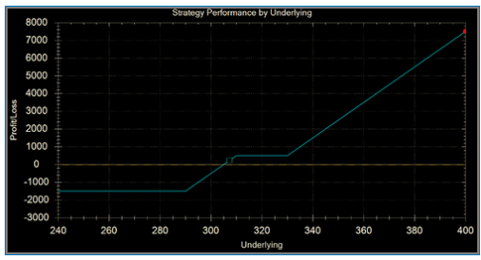
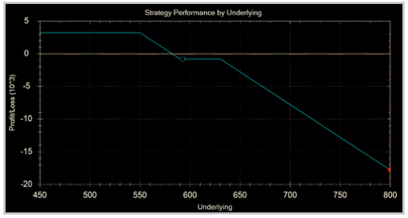

 |  |  | No se realiza reconocimiento
 |  |  |  |  |  |  |  | No se realiza reconocimiento

 |  |  |  |  |  |  | Vector que genera reconocimiento contable
 | El reconocimiento de la cobertura seagull se generaria por el valor de la prima pagada

